Plan1
MÁQUINA DE TURING

MÁQUINA DE TURING - DESCRIÇÃO FORMAL

MT = {Σ, E, i, F, β, Γ, δ}
Σ é o conjunto de símbolos do alfabeto
E é o conjunto de estados
i é o estado inicial da MT (i pertence a E)
F é o conjunto de estados finais da MT (F está contido em E)
β é o símbolo de branco
Γ é o alfabeto auxiliar da fita (β pertence a Γ)
δ é a função de transição que a partir de um estado, lendo um símbolo, vou para outro estado, escrevo um novo símbolo e movimento para direita ou esquerda

As MT ainda se dividem em dois tipos:
RECONHECEDORAS = que são similares aos AFD, AFND e AP, devem reconhecer as palavras de uma linguagem
TRANSDUTORAS = que tem como saída alguma informação na fita

MÁQUINA DE TURING - RECONHECEDORAS

L1 = {anbn / n > 0}
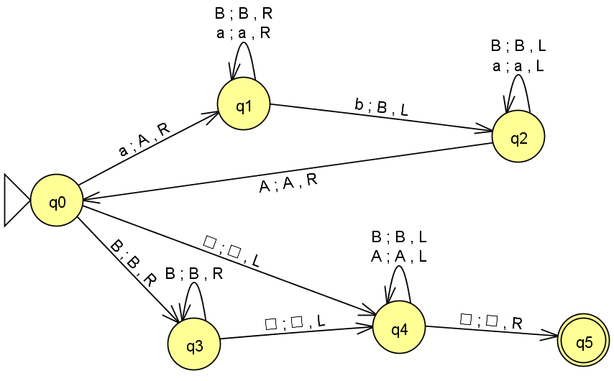

MT - DESCRIÇÃO FORMAL
Σ = {a,b}
E = {q0,q1,q2,q3,q4,q5}
i = q0
F = {q5}
β = □
Γ = {A, B, □}
 |  | Σ |  | Γ
 |  | a | b | □ | A | B
 | q0 | q1,A,R |  | q4,□,L |  | q3,B,R
 | q1 | q1,a,R | q2,B,L |  |  | q1,B,R
 | q2 | q2,a,L |  |  | q0,A,R | q2,B,L
 | q3 |  |  | q4,□,L |  | q3,B,R
 | q4 |  |  | q5,□,R | q4,A,L | q4,B,L
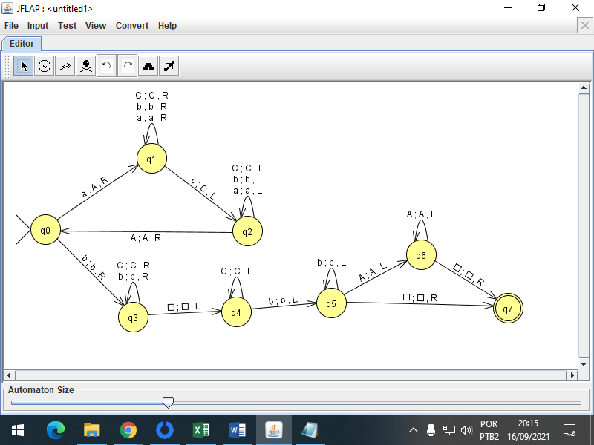
 | q5

L2 = {anbmcn / n > 0, m > 0}

MT - DESCRIÇÃO FORMAL
Σ = {a,b,c}
E = {q0,q1,q2,q3,q4,q5,q6}
i = q0
F = {q6}
β = □
Γ = {A,C,□}
 |  | Σ |  |  | Γ
 |  | a | b | c | A | C | □
 | q0 | q1,A,R | q4,b,R
 | q1 | q1,A,R | q2,b,R
 | q2 |  | q2,b,R | q3,C,L |  | q2,C,R
 | q3 | q3,a,L | q3,b,L |  | q0,A,R | q3,C,L
 | q4 |  | q4,b,R |  |  | q4,C,R | q5,□,L
 | q5 |  | q5,b,L |  | q5,A,L | q5,C,L | q6,□,R
 | q6

L3 = {anb2n / n > 0}

MT - DESCRIÇÃO FORMAL
Σ = {}
E = {}
i =
F = {}
β = □
Γ = {}

L4 = {a2nbn / n >= 0}

MT - DESCRIÇÃO FORMAL
Σ = {}
E = {}
i =
F = {}
β =
Γ = {}

L5 = {}

MT - DESCRIÇÃO FORMAL
Σ = {}
E = {}
i =
F = {}
β =
Γ = {}

L6 = {}

MT - DESCRIÇÃO FORMAL
Σ = {}
E = {}
i =
F = {}
β =
Γ = {}

L7 = {}

MT - DESCRIÇÃO FORMAL
Σ = {}
E = {}
i =
F = {}
β =
Γ = {}

L8 = {aibjck / i = j + k, e j ≥ 0 e k ≥ 0}

MT - DESCRIÇÃO FORMAL
Σ = {}
E = {}
i =
F = {}
β =
Γ = {}

L9
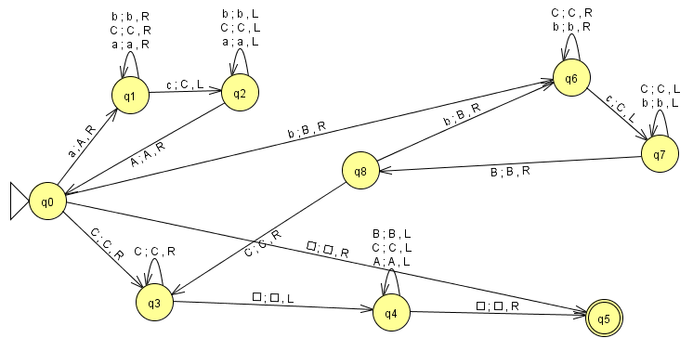

MT - DESCRIÇÃO FORMAL
Σ = {}
E = {}
i =
F = {}
β =
Γ = {}

L10
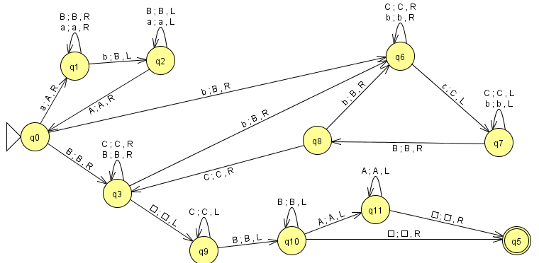

MT - DESCRIÇÃO FORMAL
Σ = {}
E = {}
i =
F = {}
β =
Γ = {}

L16

